CSS
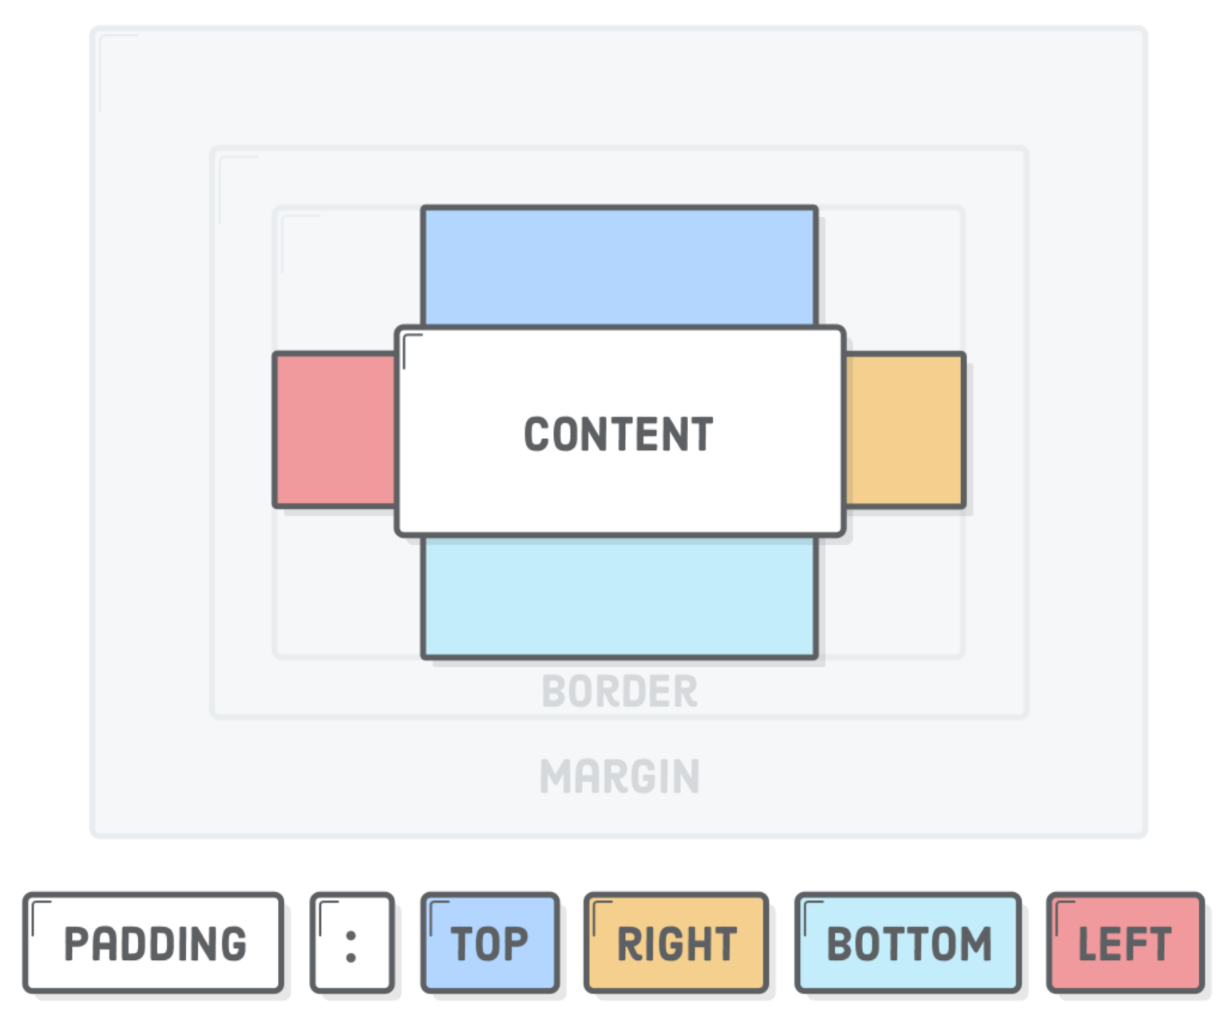
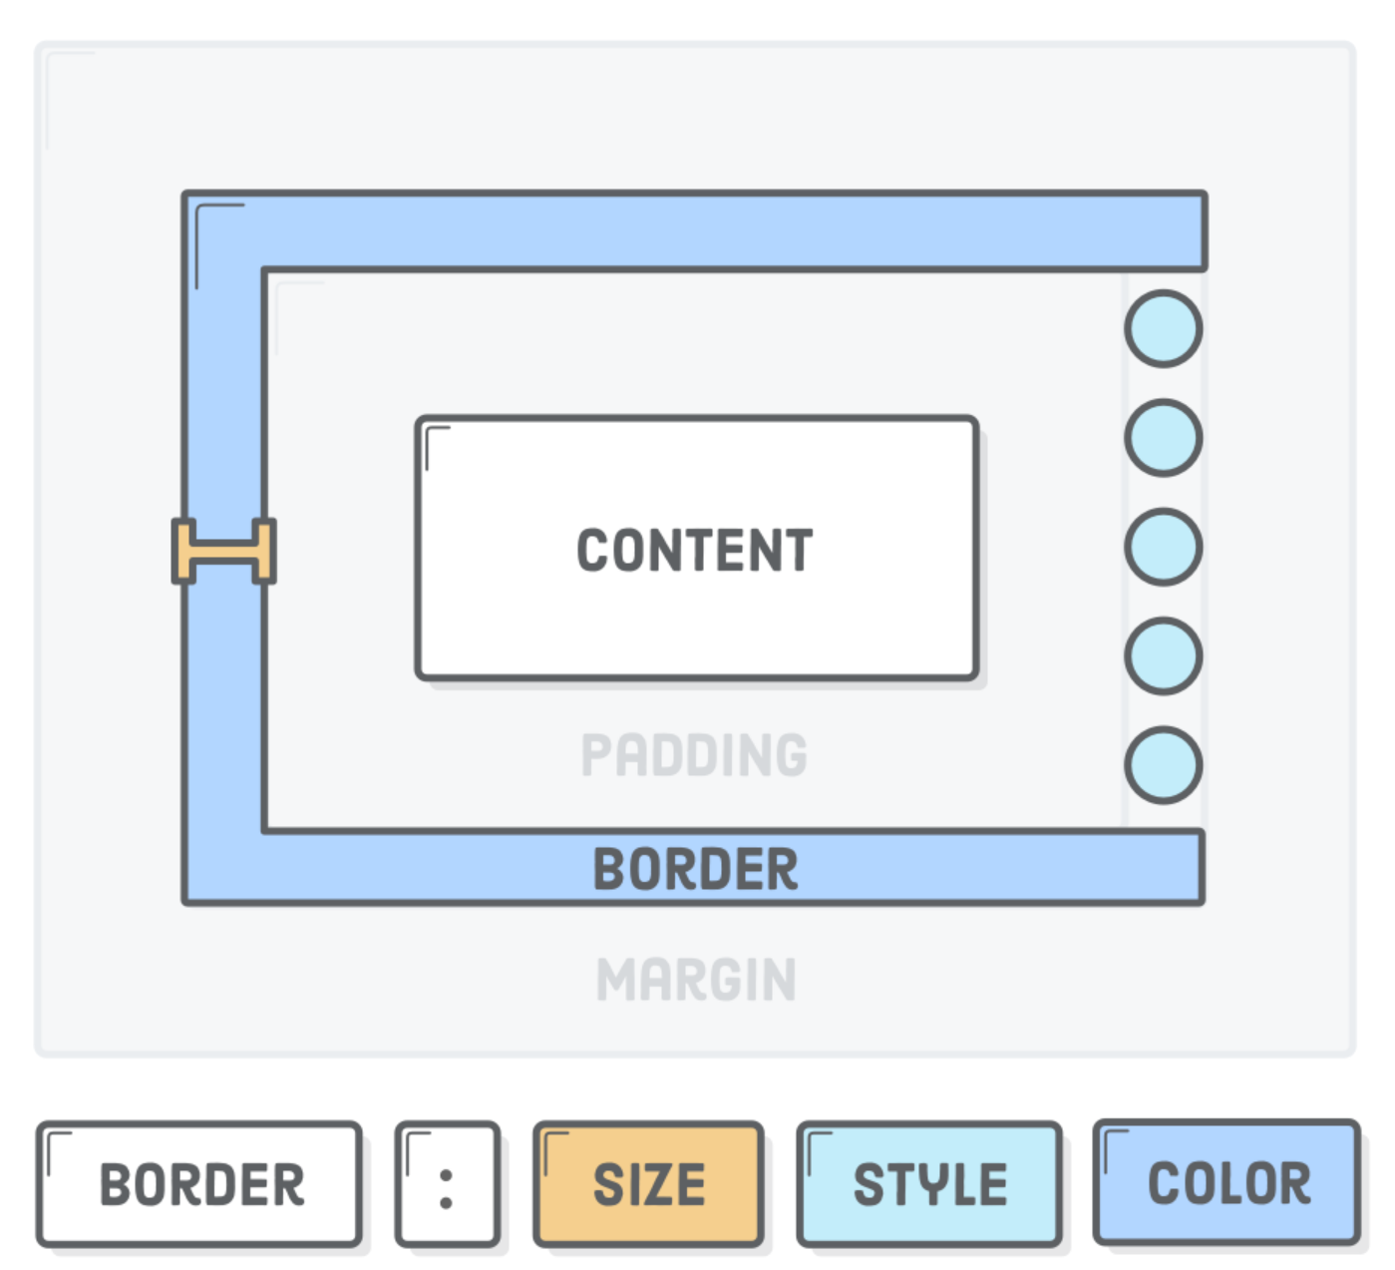
Selector Types
Type Selector | p | تمامی تگ‌هایی که از نوع پاراگراف باشند | اولویت‌های استایل‌دهی
Universal Selector | * | تمامی تگ‌هایی که در سند html باشند
Class Selector | .text-bold | تمامی تگ‌هایی که دارای کلاس text-bold باشند | Innheritance | Specificity | Cascade
Id Selector | #unique-list-item | تمامی تگ‌هایی که دارای آی‎دی unique-list-item باشند | تمامی استایل‌های یک المان Parent به تمامی المان‌های Child اعمال می‌شود. فارغ از این‌که فرزند در چه عمقی باشد. | اول» id # | اول» استایل‌های اینلاین inline-style
Attribute Selector | li[lang="en"] | تمامی تگ‎های li که دارای attribute ای به نام lang باشند و مقدار این مشخصه برابر با مقدار en باشند.
Multiple Selector | p, .container, #quera-link | تمامی تگ‎هایی که یا پاراگراف باشند، یا دارای کلاس container باشند و یا دارای آی‌دی quera-link باشند |  | دوم» class . | دوم» استایل‌های داخل تگ <style>
Chaining Selector | li.list-item-blue | تگ‎هایی که اولاً لیست‌آیتم (li) باشند و ثانیاً دارای کلاس list-item-blue باشند.
Descendant Combinator | .container .aqua-back | تگ‎هایی که دارای کلاس aqua-back باشند و به هرنحوی فرزند مستقیم یا غیرمستقیم کلاس container باشند. |  | سوم» نوع تگ type | سوم» استایل‌های فایل‎های خارجی external-styles
Child Combinator | .container > .aqua-back | تگ‎هایی که دارای کلاس aqua-back باشند و فقط فرزند مستقیم کلاس container باشند.
Next-Sibling Combinator | p + ul | تگ‎هایی که از نوع لیست‌ (ul) باشند و تگ خواهر یا برادر یک تگ paragraph باشند و دقیقاً بعد از paragraph قرار گرفته باشند.
Sibling Combinator | p ~ ul | تگ‎هایی که از نوع لیست‌ (ul) باشند و تگ خواهر یا برادر یک تگ paragraph باشند ولی مکان آنها نسبت به paragraph مهم نیست.
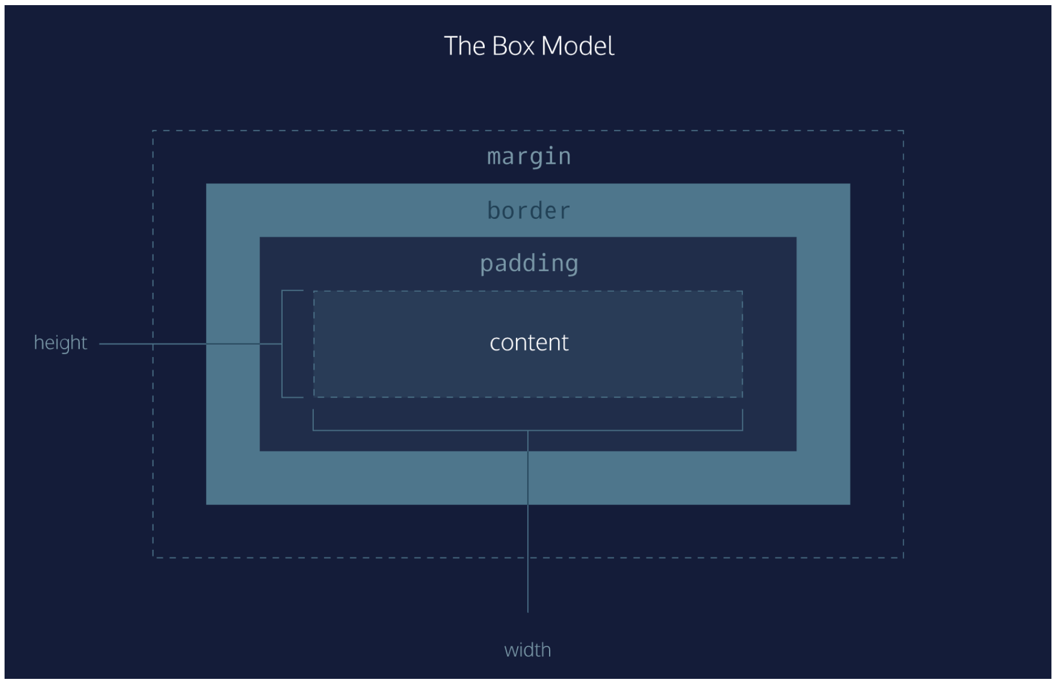
Pseudo Class
p:first-child | اولین فرزند از تگ پاراگراف
.second-line:hover | هنگامی که بر روی یک تگ با کلاس second-line هاور می‌کنیم

Pseudo Element
p::first-line { color: blue; } | رنگ خط اول از تگ پاراگراف را آبی می‌کنیم.
.second-line::after { content: "محتوی بیشتر"; } | با استفاده از ویژگی after دقیقاً بعد از تگی که دارای کلاس second-line است، مثلاً یک محتوی اضافه خواهیم کرد.

